A
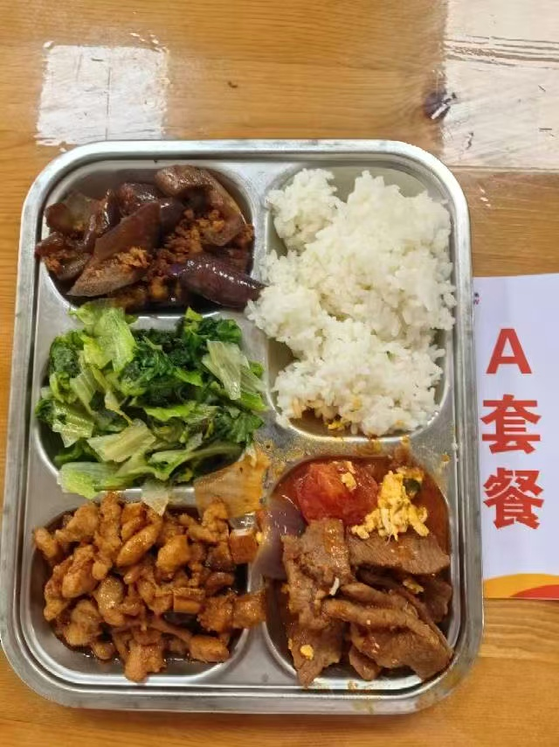
 |  | 中学18元 学生菜单
日期 | 菜谱 | 原料 | 营养
 | 本帮酱丁 | 上浆肉丁85g,土豆10g,笋丁5g,五香干5g,鲜香菇5g | 能量 （kcal） | 825.60
 | 番茄滑蛋牛肉 | 上浆牛肉片80g,番茄50g,洋葱10g,光明鲜鸡蛋30g,番茄酱10g | 蛋白质 （g） | 55.50
2026-03-30 | 鱼香茄子 | 肉糜20g,长茄90g | 脂肪 （g） | 21.60
星期一 | 炒生菜 | 生菜110g | 碳水 （g） | 102.30
 | 米饭 | 海丰优质大米100g | 钙 （mg） | 97.20
 | 香鸭扁尖冬瓜汤 | 鸭边腿块15g,扁尖5g,冬瓜30g | 铁 （mg） | 7.40
 |  |  | VA （μg） | 95.10
 |  |  | VC （mg） | 27.40
 | 咸蛋黄肉饼 | 肉糜80g,咸蛋黄9g | 能量 （kcal） | 766.20
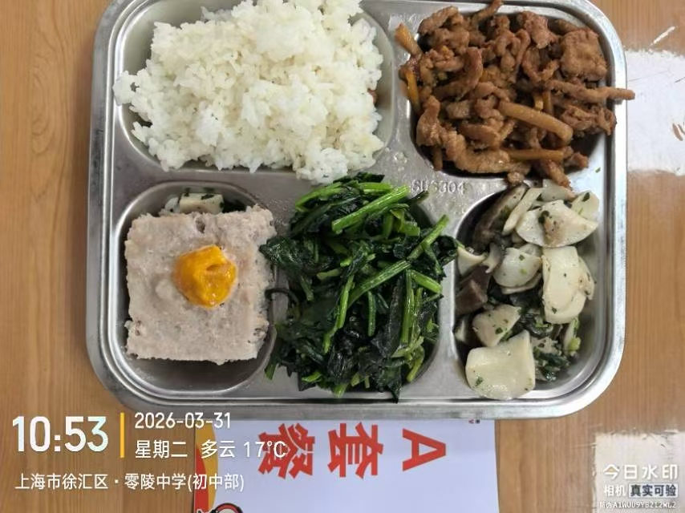
 | 鱼香肉丝 | 上浆肉丝90g,笋丝15g | 蛋白质 （g） | 51.90
2026-03-31 | 荠菜双菇肉片 | 荠菜5g,鲜香菇20g,杏鲍菇70g,上浆肉片15g | 脂肪 （g） | 17.40
星期二 | 炒菠菜 | 菠菜110g | 碳水 （g） | 100.50
 | 米饭 | 海丰优质大米100g | 钙 （mg） | 115.60
 | 番茄蛋汤 | 光明鲜鸡蛋15g,番茄25g | 铁 （mg） | 7.30
 |  |  | VA （μg） | 289.50
 |  |  | VC （mg） | 37.20
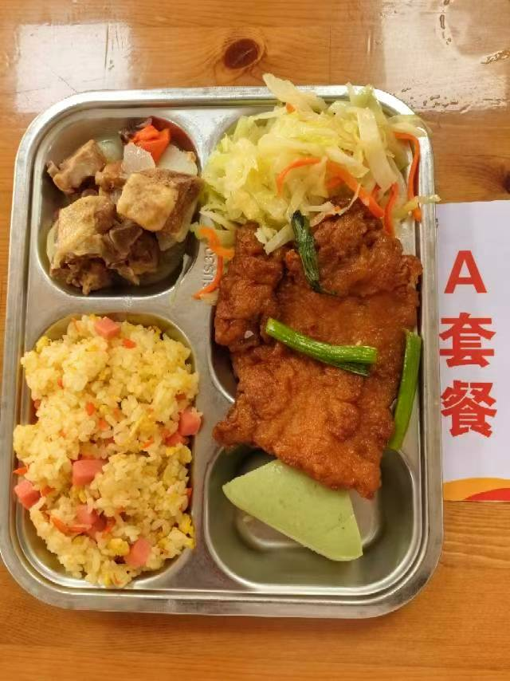
 | 萝卜炖鸭 | 鸭边腿块150g,白萝卜30g,胡萝卜10g | 能量 （kcal） | 924.80
 | 葱烤大排 | 90g大排1块,香葱5g | 蛋白质 （g） | 49.60
2026-04-01 | 四喜福糕 | 四喜福糕1只 | 脂肪 （g） | 35.20
星期三 | 双色青甘蓝 | 青甘蓝105g,胡萝卜5g | 碳水 （g） | 102.40
 | 扬州炒饭 | 盐水方腿20g,光明鲜鸡蛋30g,海丰优质大米100g,青圆椒5g | 钙 （mg） | 95.10
 | 青菜肉丝豆腐羹 | 青菜10g,上浆肉丝5g,老豆腐20g | 铁 （mg） | 5.70
 |  |  | VA （μg） | 192.80
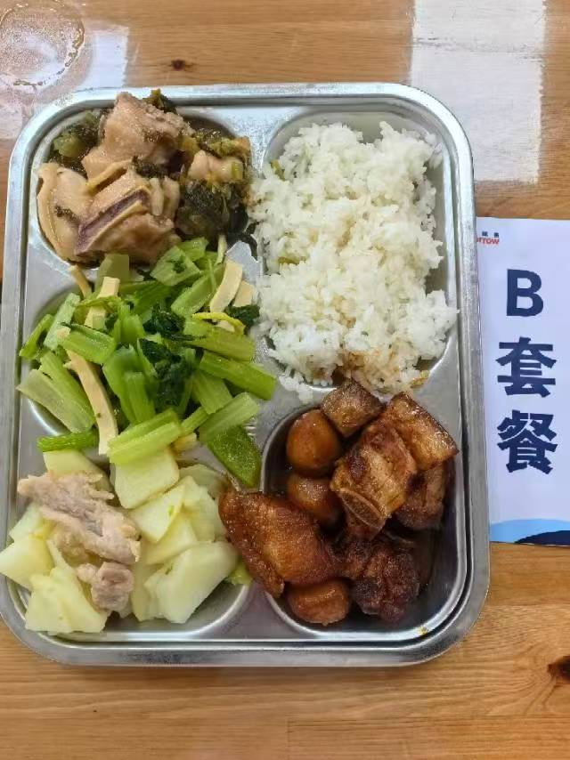
 |  |  | VC （mg） | 32.00
 | 金汤鱼片 | 巴沙鱼片110g,毛莴笋40g,金针菇10g,015g | 能量 （kcal） | 922.10
 | 鹌鹑蛋烧肉 | 带皮带骨中方块120g,鹌鹑蛋30g | 蛋白质 （g） | 41.70
2026-04-02 | 甜椒土豆肉片 | 青圆椒10g,土豆70g,上浆肉片15g | 脂肪 （g） | 38.50
星期四 | 芹菜干丝 | 毛芹105g,厚百叶5g | 碳水 （g） | 102.20
 | 米饭 | 海丰优质大米100g | 钙 （mg） | 75.50
 | 番茄冬瓜肉圆汤 | 番茄10g,10g肉丸10g,冬瓜30g | 铁 （mg） | 5.00
 |  |  | VA （μg） | 120.60
 |  |  | VC （mg） | 28.40
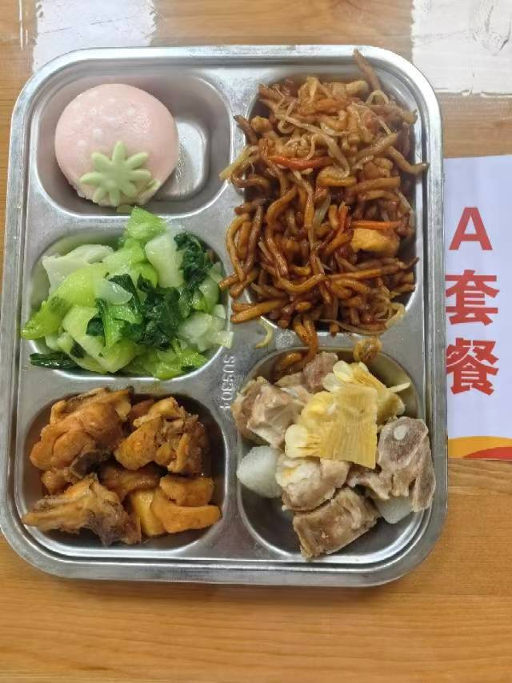
 | 三杯鸡 | 鸡边腿块150g,蒜米5g,鲜罗勒叶2g | 能量 （kcal） | 1034.60
 | 玉米山药炖排骨 | 去颈小排块120g,玉米棒20g,毛山药10g | 蛋白质 （g） | 62.30
2026-04-03 | 水果包 | 水果包1只 | 脂肪 （g） | 29.80
星期五 | 炒青菜 | 青菜110g | 碳水 （g） | 129.30
 | 三丝炒面 | 绿豆芽40g,上浆鸡丝15g,胡萝卜10g,油面120g | 钙 （mg） | 108.90
 | 绿豆百合汤 | 绿豆20g,百合干1g | 铁 （mg） | 17.80
 | Happyday（黑猪午餐肉） | 黑猪午餐肉1片 | VA （μg） | 224.30
 |  |  | VC （mg） | 70.60

B
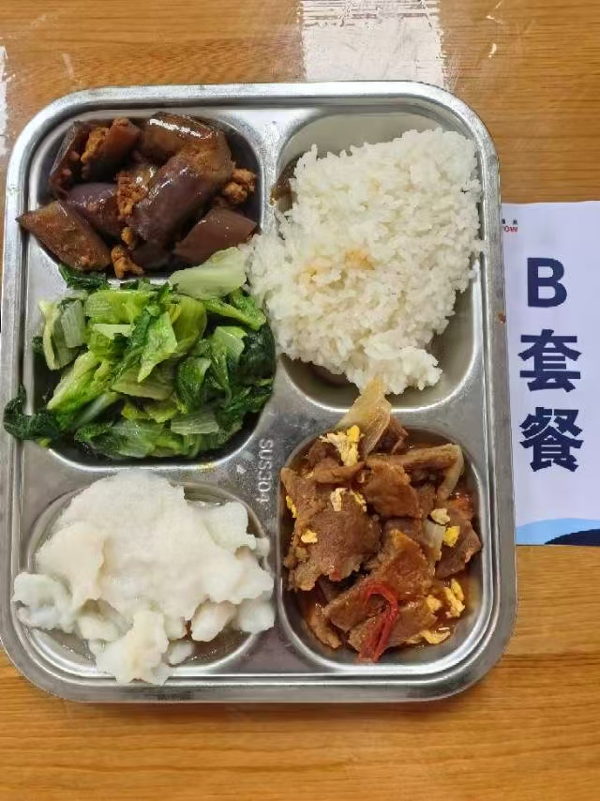
 |  | 中学18元B套 学生菜单
日期 | 菜谱 | 原料 | 营养
 | 蒜香鱼片 | 巴沙鱼片130g | 能量 （kcal） | 798.30
 | 番茄滑蛋牛肉 | 上浆牛肉片80g,番茄50g,洋葱10g,光明鲜鸡蛋30g,番茄酱10g | 蛋白质 （g） | 47.70
2026-03-30 | 鱼香茄子 | 肉糜20g,长茄90g | 脂肪 （g） | 22.70
星期一 | 炒生菜 | 生菜110g | 碳水 （g） | 100.80
 | 米饭 | 海丰优质大米100g | 钙 （mg） | 74.80
 | 香鸭扁尖冬瓜汤 | 鸭边腿块15g,扁尖5g,冬瓜30g | 铁 （mg） | 5.60
 |  |  | VA （μg） | 94.90
 |  |  | VC （mg） | 25.80
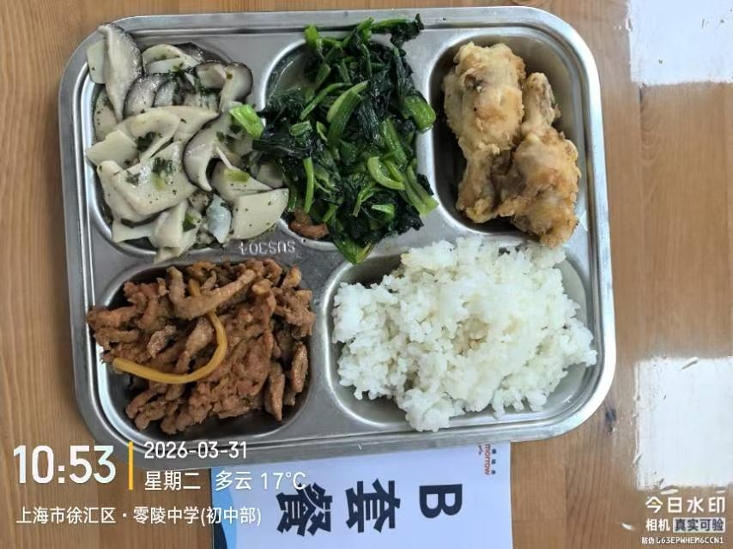
 | 脆皮鸡翅根 | 鸡翅根140g | 能量 （kcal） | 794.60
 | 鱼香肉丝 | 上浆肉丝90g,笋丝15g | 蛋白质 （g） | 56.60
2026-03-31 | 荠菜双菇肉片 | 荠菜5g,鲜香菇20g,杏鲍菇70g,上浆肉片15g | 脂肪 （g） | 18.20
星期二 | 炒菠菜 | 菠菜110g | 碳水 （g） | 101.10
 | 米饭 | 海丰优质大米100g | 钙 （mg） | 110.80
 | 番茄蛋汤 | 光明鲜鸡蛋15g,番茄25g | 铁 （mg） | 8.00
 |  |  | VA （μg） | 312.30
 |  |  | VC （mg） | 37.20
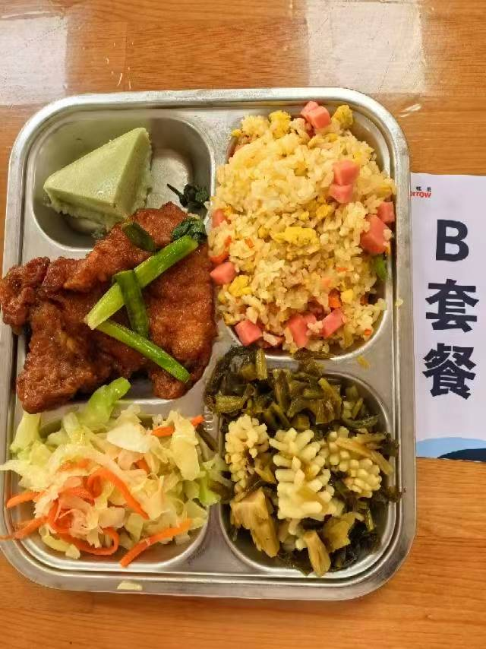
 | 雪菜鱿鱼花 | 鱿鱼花100g,咸菜30g | 能量 （kcal） | 779.30
 | 葱烤大排 | 90g大排1块,香葱5g | 蛋白质 （g） | 51.40
2026-04-01 | 四喜福糕 | 四喜福糕1只 | 脂肪 （g） | 19.30
星期三 | 双色青甘蓝 | 青甘蓝105g,胡萝卜5g | 碳水 （g） | 100.00
 | 扬州炒饭 | 盐水方腿20g,光明鲜鸡蛋30g,海丰优质大米100g,青圆椒5g | 钙 （mg） | 145.40
 | 青菜肉丝豆腐羹 | 青菜10g,上浆肉丝5g,老豆腐20g | 铁 （mg） | 5.30
 |  |  | VA （μg） | 137.60
 |  |  | VC （mg） | 26.60
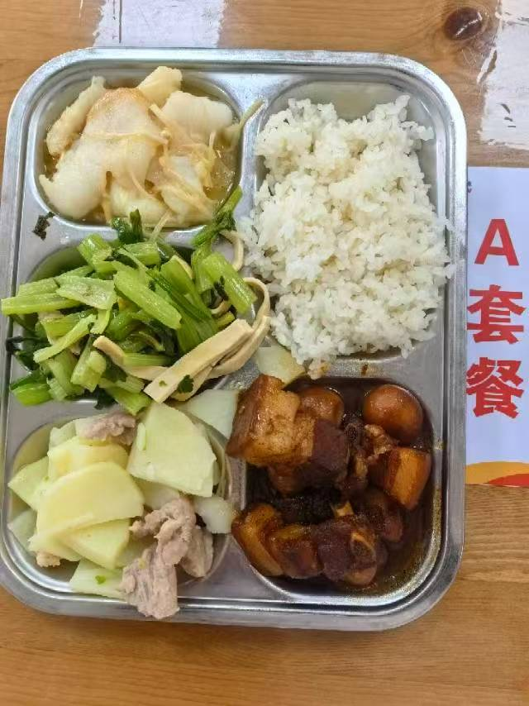
 | 酸菜蒸鸡块 | 酸菜15g,鸡边腿块150g | 能量 （kcal） | 971.60
 | 鹌鹑蛋烧肉 | 带皮带骨中方块120g,鹌鹑蛋30g | 蛋白质 （g） | 55.10
2026-04-02 | 甜椒土豆肉片 | 青圆椒10g,土豆70g,上浆肉片15g | 脂肪 （g） | 38.40
星期四 | 芹菜干丝 | 毛芹105g,厚百叶5g | 碳水 （g） | 101.40
 | 米饭 | 海丰优质大米100g | 钙 （mg） | 77.00
 | 番茄冬瓜肉圆汤 | 番茄10g,10g肉丸10g,冬瓜30g | 铁 （mg） | 6.60
 |  |  | VA （μg） | 142.30
 |  |  | VC （mg） | 27.50
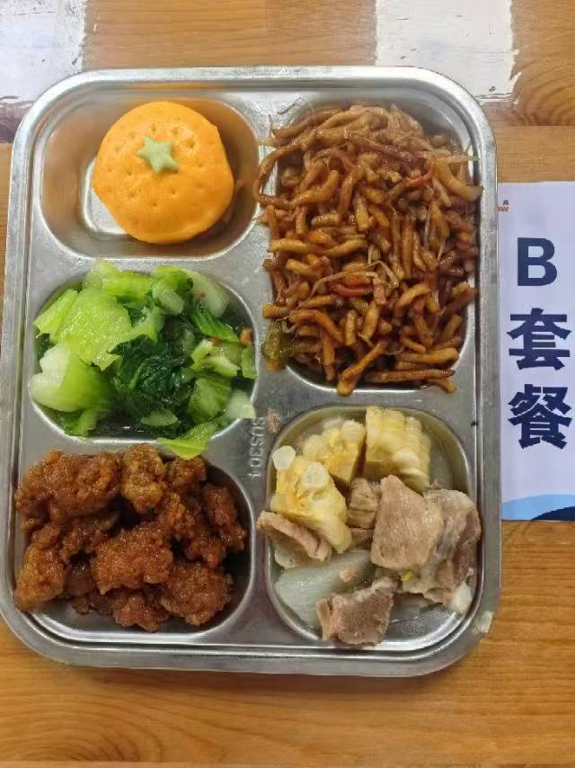
 | 糖醋里脊 | 咕咾肉100g | 能量 （kcal） | 1022.50
 | 玉米山药炖排骨 | 去颈小排块120g,玉米棒20g,毛山药10g | 蛋白质 （g） | 59.50
2026-04-03 | 水果包 | 水果包1只 | 脂肪 （g） | 29.70
星期五 | 炒青菜 | 青菜110g | 碳水 （g） | 129.30
 | 三丝炒面 | 绿豆芽40g,上浆鸡丝15g,胡萝卜10g,油面120g | 钙 （mg） | 114.90
 | 绿豆百合汤 | 绿豆20g,百合干1g | 铁 （mg） | 17.30
 | Happyday（黑猪午餐肉） | 黑猪午餐肉1片 | VA （μg） | 199.90
 |  |  | VC （mg） | 70.80

